Chi tiết địa chất
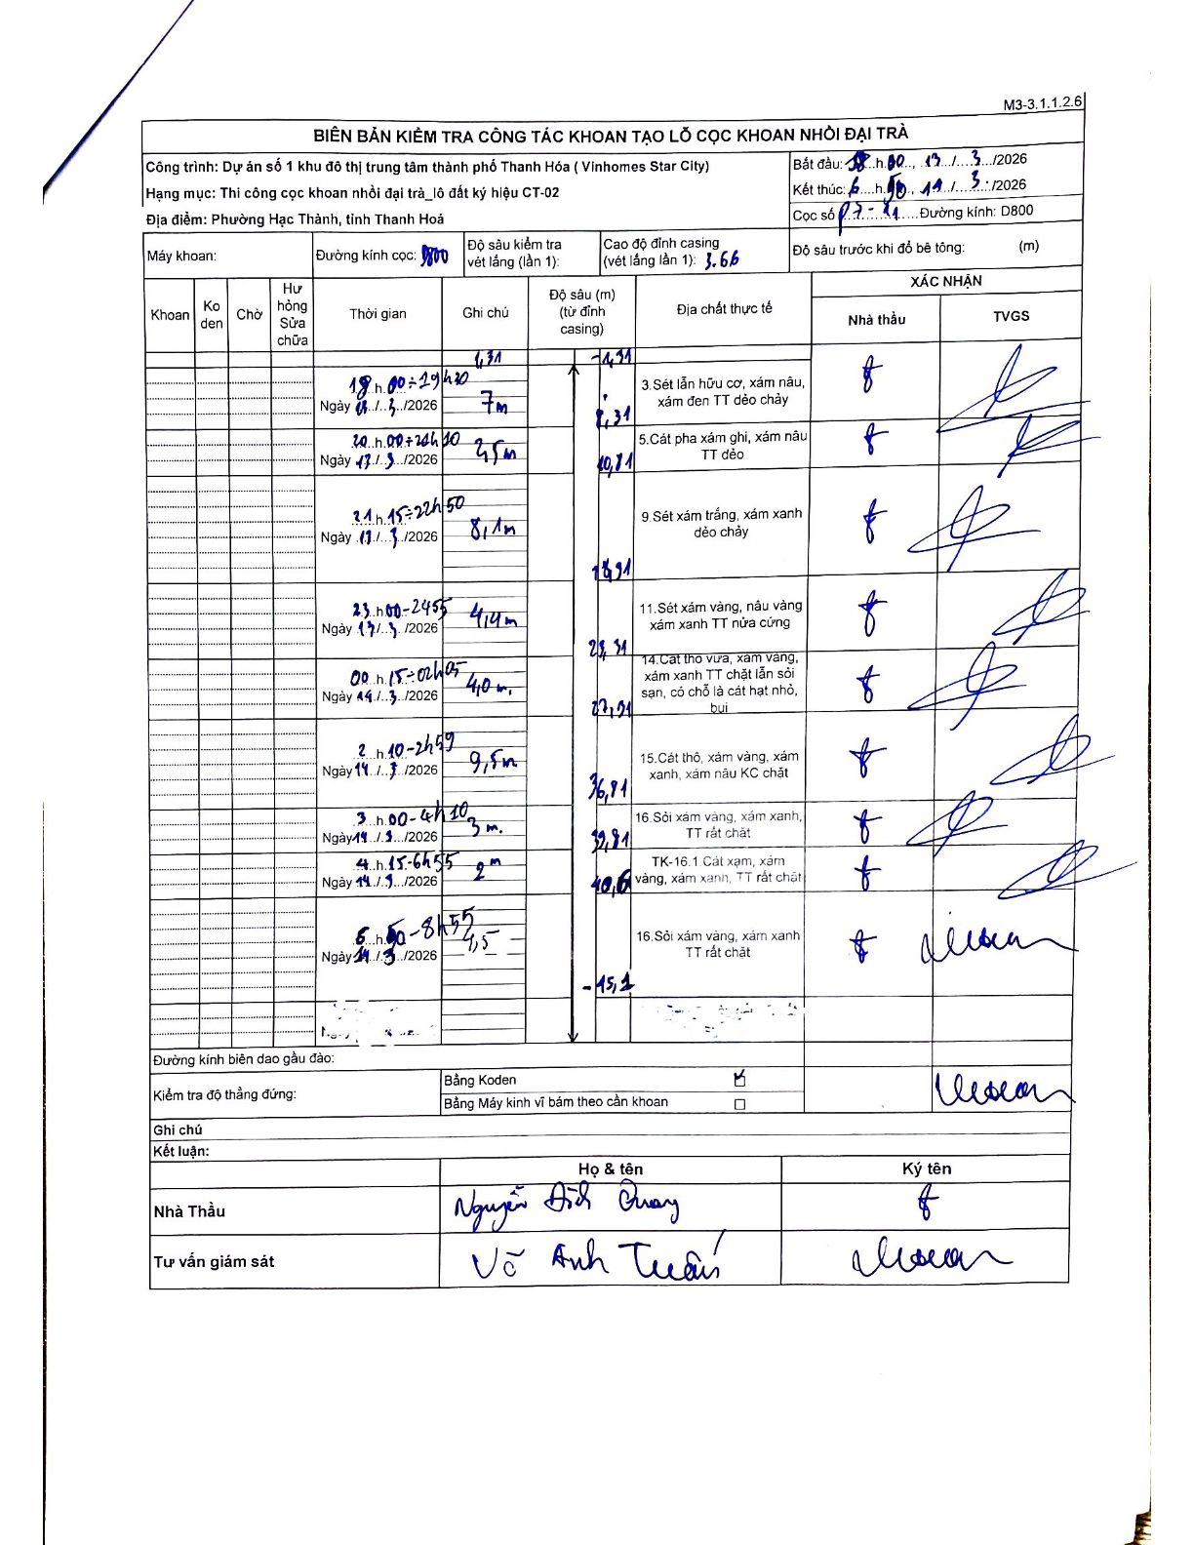
Dự án | Dự án số 1 khu đô thị trung tâm thành phố Thanh Hóa (Vinhomes Star City)
Hạng mục | Thi công cọc khoan nhồi đại trà_lô đất ký hiệu CT-02
Tên bộ phận | Phường Hạc Thành, tỉnh Thanh Hoá
Số hiệu cọc | P7-11
Biên bản số | M3-3.1.1.2.6
Đường kính | D800
Bắt đầu thi công | 18:00 13/03/2026
Kết thúc thi công | 08:50 14/03/2026

Địa chất TT | Đường kính | Mô tả lớp thiết kế | Từ (h) | Đến (h) | Cao độ từ | Cao độ đến | T.Gian (h) | Dài (m) | V (m/h) | Ghi chú
1 | D800 | Sét lẫn hữu cơ, xám nâu, xám đen TT dẻo chảy | 18:00 13/03/2026 | 19:20 13/03/2026 | -1.31 | -8.31 | 1.33 | 7 | 5.25 | Chiều cao lớp 2m
2 | D800 | Cát pha xám ghi, xám nâu TT dẻo | 20:00 13/03/2026 | 20:50 13/03/2026 | -8.31 | -10.81 | 0.83 | 2.5 | 3 | Chiều cao lớp 7,5m
3 | D800 | 9 Sét xám trắng, xám xanh dẻo chảy | 21:15 13/03/2026 | 22:50 13/03/2026 | -10.81 | -18.91 | 1.58 | 8.1 | 5.12 | Chiều cao lớp 8,1m
4 | D800 | Sét xám vàng, nâu vàng xám xanh TT nửa cứng | 23:00 13/03/2026 | 23:55 13/03/2026 | -18.91 | -23.31 | 0.92 | 4.4 | 4.8 | Chiều cao lớp 4,4m
5 | D800 | Cát thô vừa, xám vàng, xám xanh TT chặt lẫn sỏi sạn, có chỗ là cát hạt nhỏ, bụi | 00:15 14/03/2026 | 02:05 14/03/2026 | -23.31 | -27.41 | 1.83 | 4.1 | 2.24 | Chiều cao lớp 4,10m
6 | D800 | Cát thô, xám vàng, xám xanh, xám nâu KC chặt | 02:10 14/03/2026 | 02:55 14/03/2026 | -27.41 | -36.91 | 0.75 | 9.5 | 12.67 | Chiều cao lớp 9,5m
7 | D800 | 16 Sỏi xám vàng, xám xanh, TT rất chặt | 03:00 14/03/2026 | 04:10 14/03/2026 | -36.91 | -39.91 | 1.17 | 3 | 2.57 | Chiều cao lớp 3m
8 | D800 | TK-16.1 Cát xạm, xám vàng, xám xanh, TT rất chặt | 04:15 14/03/2026 | 06:55 14/03/2026 | -39.91 | -40.6 | 2.67 | 0.69 | 0.26 | Chiều cao lớp 2m
9 | D800 | Sỏi xám vàng, xám xanh TT rất chặt | 06:50 14/03/2026 | 08:55 14/03/2026 | -40.6 | -45.1 | 2.08 | 4.5 | 2.16 | Chiều cao lớp 3,19m

ẢNH BIÊN BẢN GỐC

